チラシ
学校番号 | 1

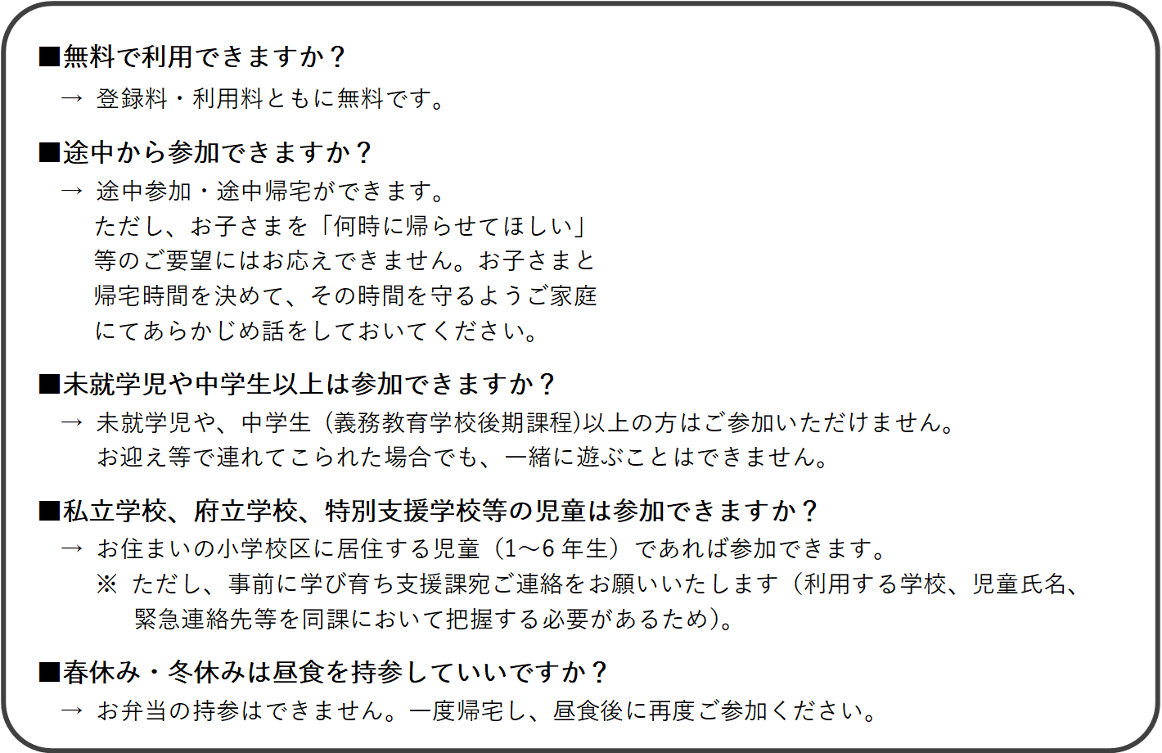
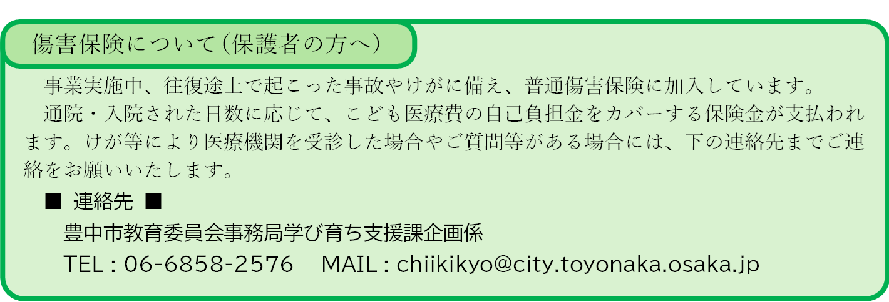
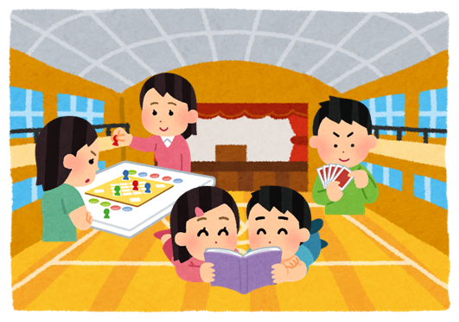
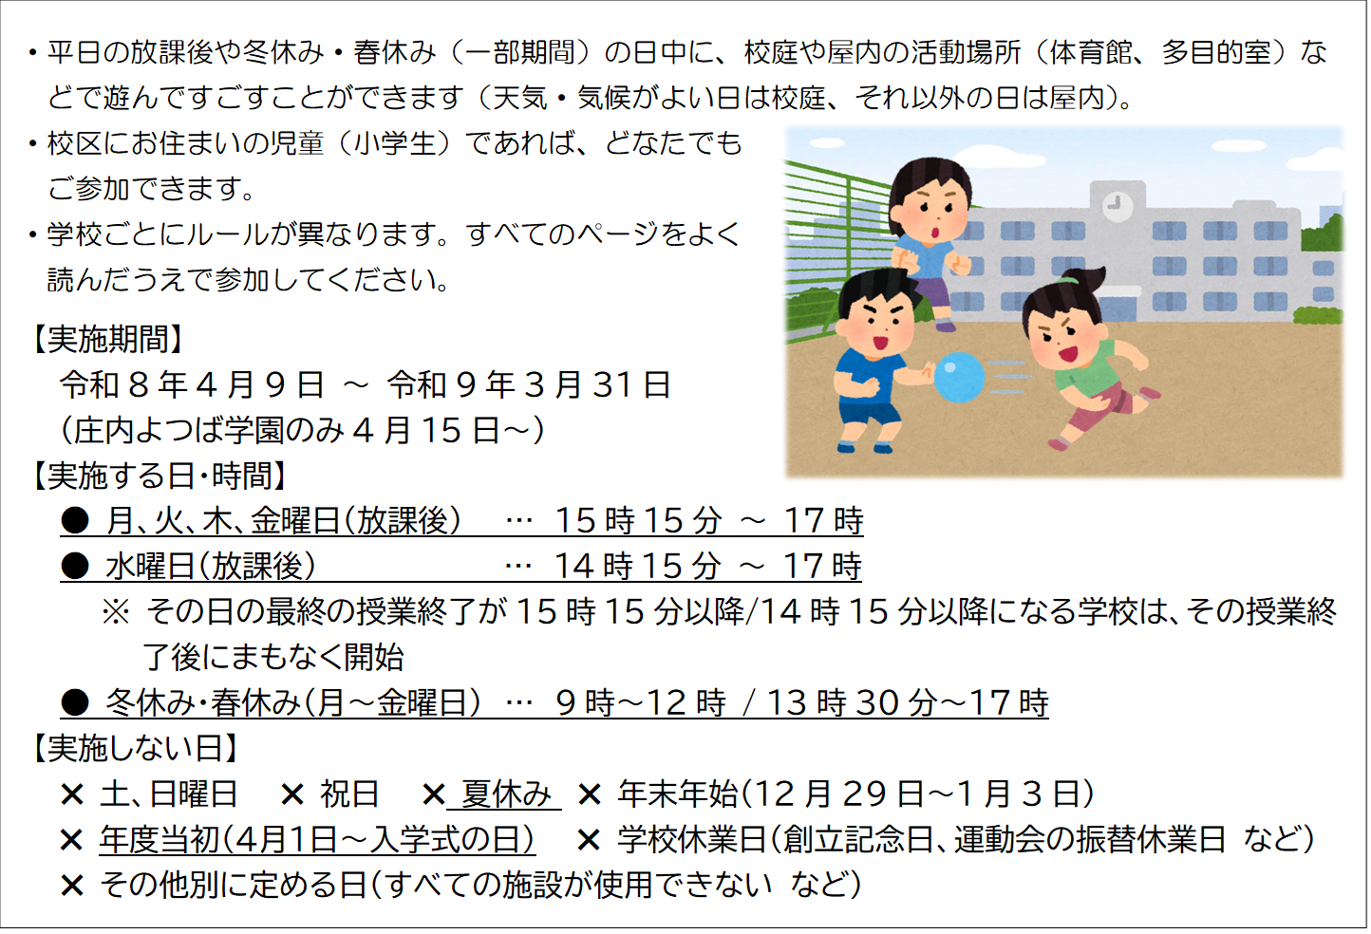
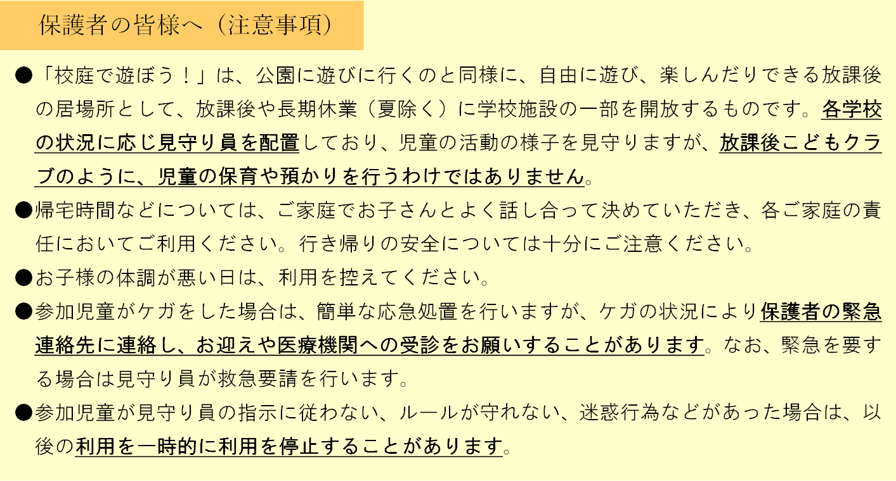
 |  |  |  |  |  | すべての学校での共通ルール | 克明小学校 |  |  | でのルール | ※ 学校と相談のうえ決めています
 |  | 令和8年度（2026年度）

 |  | 克明小学校
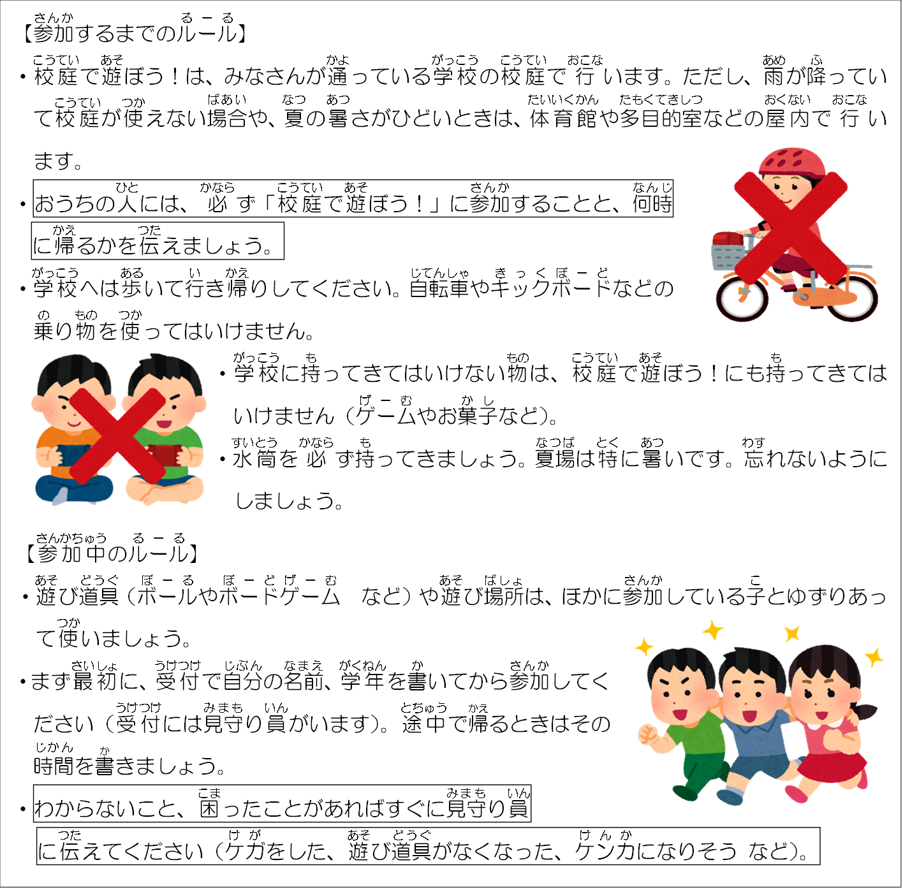
 |  |  |  |  |  |  | 雨の日の場所 | … | 雨の日は、運動場ではなく多目的室で行います。

 |  |  |  |  |  |  | 屋内での過ごし方 | … | ボードゲームやトランプ、折り紙、読書などの室内遊びができます。

 |  |  |  |  |  |  | 授業後から参加まで | … | 授業後、そのまま参加できます。

 |  |  |  |  |  |  | 0 |  | 授業が早く終わるときは一度お家に帰ってから参加しましょう。

 |  |  |  |  |  |  | 屋外での過ごし方 | … | 「遊具でおにごっこやボール遊びをしない」「危険な遊びをしない」などのルールを守り、ゆずりあって、安全に遊びましょう。

 |  |  |  |  |  |  | 0 |  | 0

 |  |  |  |  |  |  | 0 |  | 0

 |  |  |  |  |  |  | 0 |  | 0

 |  |  |  |  |  |  | 0 |  | 0

 |  |  |  |  |  |  | 0 |  | 0

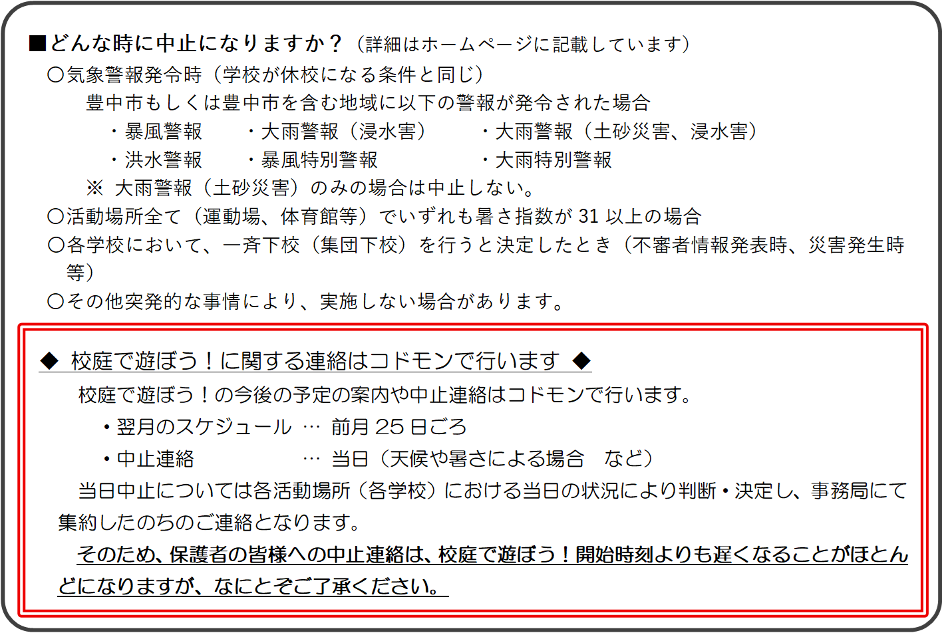

 |  |  | 克明小学校 |  | 見守り員

 |  |  | TEL | 080-7390-5767

 |  |  | （電話番号は、学校ごとに異なります） |  |  |  |  |  |  |  | 克明小学校 |  | 見守り員

 |  |  |  |  |  |  |  |  |  |  | TEL | 080-7390-5767

